Básico
Una vez resuelto el ejercicio de la izquierda, se debe crear un gráfico con la estructura que se aprecia en esta imagen.
Resuelva el ejercicio siguiente y aplique formatos guiandose en la ilustración que aparece abajo.

BALANCE PRIMER TRIMESTRE 2015
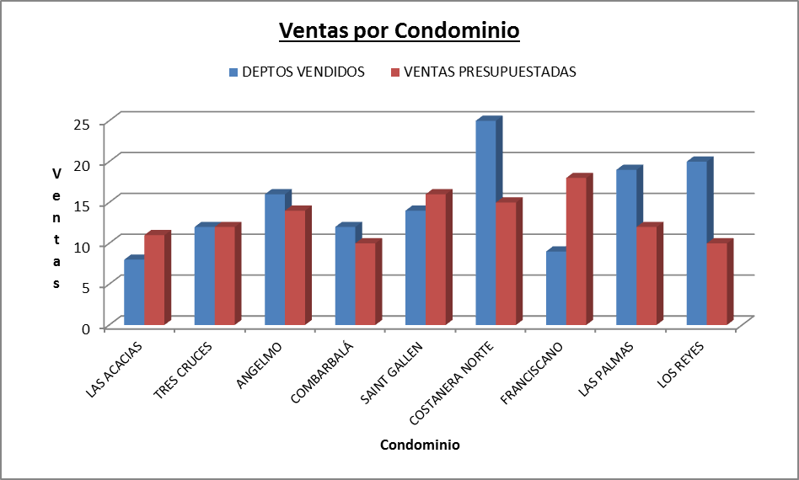
CONDOMINIO | VALOR DEPTO UF | CANTIDAD DEPTOS | DEPTOS VENDIDOS | DEPTOS DISPONIBLES | PIE UF | PIE $ | VENTAS PRESUPUESTADAS | DESVIACION
LAS ACACIAS | 1286 | 25 | 8 |  |  |  | 11
TRES CRUCES | 983 | 26 | 12 |  |  |  | 12
ANGELMO | 1788 | 32 | 16 |  |  |  | 14
COMBARBALÁ | 1126 | 22 | 12 |  |  |  | 10
SAINT GALLEN | 1805 | 20 | 14 |  |  |  | 16
COSTANERA NORTE | 2052 | 28 | 25 |  |  |  | 15
FRANCISCANO | 996 | 24 | 9 |  |  |  | 18
LAS PALMAS | 1003 | 25 | 19 |  |  |  | 12
LOS REYES | 1781 | 30 | 20 |  |  |  | 10

SUMA
PROMEDIO
MINIMA
MAXIMA

Gráfico: Confeccione un gráfico de columnas agrupadas 3D que muestre los departamentos vendidos y las ventas presupuestadas de cada condominio y déjelo en una hoja nueva. Revise la ilustración de la derecha.
VALOR UF | 25288.02
PORCENTAJE PIE | 0.2

Acá se deben crear las fórmulas y funciones para obtener los resultados que aparecen en el cuadro de abajo. Además, debe aplicar formatos de bordes, fuentes, rellenos, alineaciones, etc. hasta lograr que quede como se aprecia en la imagen de muestra.

Imagen de muestra con los resultados a los que se debe llegar y formatos que se deben aplicar.

Intermedio 1-1
Total Ventas por Sexo: Sume el Total de las Ventas por cada Sexo. Use la función apropiada.
Cantidad trabajadores por Sexo: Cuente la cantidad de trabajadores por cada Sexo . Use la función apropiada.
Estos ejercicios deben ser resueltos utilizando las funciones sumar.si y contar.si respectivamente. En la imagen de abajo puede verificar sus resultados.
 |  |  |  |  |  |  |  | Resumen
 |  |  |  |  |  |  |  | Sexo | Total Ventas por Sexo | Cantidad Trabajadores por Sexo
Utilice referencias por nombre |  |  |  |  |  |  |  | F
Resumen de Ventas |  |  |  |  |  |  |  | M

Vendedores | Sexo | Producto A | Producto B | Producto C | Total Ventas | Categoría Vendedor | Bono por Sexo |  | Parámetros
Maria Angélica Pinto Acuna | F | 25000000 | 36000000 | 42000000 |  |  |  |  | Categoría Vendedor
Isabel Del Carmen Franulic Moreno | F | 36000000 | 54000000 | 30000000 |  |  |  |  | Bueno | Malo
Margarita Ang Chamorro Chaparro | F | 56000000 | 85000000 | 65000000
Magdalena Carmen Ojeda Soto | F | 45000000 | 78000000 | 85000000 |  |  |  |  | Bono por Sexo
Osvaldo Rafael Peric Mantelli | M | 30000000 | 95000000 | 96000000 |  |  |  |  | Femenino | Masculino
Eudomilia Magaly Orellana Palma | F | 36000000 | 65000000 | 73000000 |  |  |  |  | $ 50,000 | $ 30,000
Julia Elena Morioka Gannat | F | 52000000 | 30000000 | 19000000
Total Ventas : Suma Producto A, Producto B y Producto C.
Marina Rosario Cubillos Matas | F | 65000000 | 20000000 | 20000000
Mireya Beatriz Manríquez González | F | 85000000 | 36000000 | 36000000
Categoría Vendedor: Si el Total Ventas es mayor a $ 150.000.000 el Vendedor es Bueno de lo contrario es Malo. Debe sacar los valores de la sección Parámetros.
María Virginia Vargas Hirose | F | 45000000 | 52000000 | 20000000
José Marcelino Valenzuela Alvarez | M | 20000000 | 36000000 | 35000000
Juana Luisa Bustos Aravena | F | 10000000 | 45000000 | 20000000
Hortensia Eugenia Pavez Carrasco | F | 19000000 | 20000000 | 36000000
Mirta Margarita Flores Leon | F | 32000000 | 36000000 | 30000000
Bono por Sexo: Si el Vendedor es de sexo Femenino el bono será de $ 50.000, de lo contrario será de $ 30.000. Debe sacar los valores de la sección Parámetros.
Agusta Carmen Valenzuela Maldonado | F | 56000000 | 52000000 | 15000000
Diego Fernando Gonzalez Moreno | M | 36000000 | 76000000 | 20000000
Raúl Patricio Escobar Silva | M | 20000000 | 65000000 | 36000000

En estos dos ejercicios se debe utilizar la función SI de Excel para obtener el resultado. En el cuadro de abajo puede verificar si están correctos

Intermedio 1-2
Utilizando Autofiltro filtre la Base de Datos para mostrar todas las compras efectuadas en el año 2001, canceladas con cheque, con un monto Total entre $ 100.000 y $ 900.000, realizadas en Ferreteria El Candado

Debajo de la Base de Datos a filtrar existe una Base de Datos que debe ordenar.

Nombre Obra | Fecha Movimiento | Nombre Proveedor | Total | Tipo Pago
Villa Los Cobres | 12-Dec-01 | Ferretería Don Romulo | $ 147,500 | Contado
Villa Los Cobres | 2-Feb-03 | Ferretería Don Romulo | $ 14,750 | Cheque
Villa Los Troncos | 15-Feb-03 | Ferretería Don Romulo | $ 141,600 | Contado
Villa Los Troncos | 15-Jan-01 | Ferretería Don Romulo | $ 147,500 | Cheque
Villa Los Cobres | 12-Dec-01 | Ferretería Don Rotulo | $ 147,500 | Cheque
Camino La Mina | 15-Feb-01 | Ferretería Don Romulo | $ 14,750 | Contado
Camino La Mina | 19-Sep-02 | Ferretería Don Roque | $ 147,500 | Contado
Camino La Mina | 15-Feb-03 | Ferretería Don Roque | $ 182,900 | Contado
Los Alerces | 15-Feb-03 | Ferretería Don Roque | $ 278,480 | Cheque
Villa Los Troncos | 12-Dec-05 | Ferretería Don Roque | $ 383,500 | Contado
Acá debe utilizar la herramienta Filtro de la pestaña Datos
Villa Los Cobres | 15-Jan-03 | Ferretería Don Roque | $ 238,360 | Cheque
Los Alerces | 15-Jul-03 | Ferretería Don Roque | $ 301,490 | Cheque
Los Alerces | 18-Mar-05 | Ferretería Don Segundo | $ 147,500 | Contado
Los Alerces | 19-Jul-01 | Ferretería Don Segundo | $ 11,800 | Contado
Los Alerces | 19-Mar-03 | Ferretería Don Segundo | $ 8,850 | Cheque
Los Alerces | 1-Jan-05 | Ferretería El Candado | $ 14,750 | Contado
Planta De Acidos | 7-May-03 | Ferretería El Candado | $ 44,250 | Cheque
Villa Los Cobres | 12-Dec-99 | Ferretería El Candado | $ 147,500 | Contado
Villa Los Cobres | 12-Dec-85 | Ferretería El Candado | $ 302,080 | Cheque
Los Alerces | 1-May-02 | Ferretería El Candado | $ 43,070 | Cheque
Villa Los Troncos | 15-Apr-01 | Ferretería El Candado | $ 442,500 | Cheque
Villa Los Cobres | 28-Apr-00 | Ferretería El Candado | $ 14,160 | Contado
Villa Los Cobres | 1-Jan-01 | Ferretería El Candado | $ 302,080 | Contado
Planta De Acidos | 12-Dec-01 | Ferretería El Candado | $ 147,500 | Contado
Los Alerces | 12-Dec-01 | Ferretería El Candado | $ 30,208 | Contado
Camino La Mina | 3-Feb-04 | Ladrillos El Ladrillero | $ 147,500 | Cheque
Villa Los Cobres | 12-Dec-99 | Ladrillos El Ladrillero | $ 302,080 | Contado
Villa Los Cobres | 15-Mar-01 | Ladrillos El Ladrillero | $ 147,500 | Contado
Camino La Mina | 17-Mar-02 | Librería El Almendral | $ 1,416 | Contado
Villa Los Troncos | 15-Feb-03 | Librería El Almendral | $ 89 | Contado
Villa Los Troncos | 17-Mar-04 | Librería El Almendral | $ 1,475 | Cheque
Villa Los Troncos | 15-Mar-01 | Librería El Almendral | $ 590 | Contado
Planta De Acidos | 15-Apr-03 | Librería El Almendral | $ 2,950 | Cheque
Planta De Acidos | 15-Jul-01 | Librería El Almendral | $ 3,835 | Contado
Camino La Mina | 15-May-02 | Librería El Almendral | $ 14,750 | Cheque
Villa Los Cobres | 17-Mar-02 | Librería El Almendral | $ 206,500 | Contado
Planta De Acidos | 2-Mar-01 | Librería El Almendral | $ 5,900 | Contado
Camino La Mina | 28-Jul-02 | Maderas Parraguez | $ 14,750 | Cheque
Los Alerces | 12-Dec-01 | Maderas Parraguez | $ 1,475,000 | Contado
Villa Los Troncos | 16-Mar-01 | Maderas Parraguez | $ 383,500 | Contado
Villa Los Troncos | 12-Jan-01 | Miguel Valladares Silva | $ 147,500 | Contado
Villa Los Cobres | 1-Jul-04 | Miguel Valladares Silva | $ 14,160 | Cheque
Camino La Mina | 1-Feb-03 | Miguel Valladares Silva | $ 302,080 | Contado

Ordenar la Base de Datos de acuerdo a los siguientes requerimientos:
Los datos se deben ver ordenados por Tipo de Pago, de forma ascendente, y los registros que tengan el mismo tipo de pago deben ser, a su vez, ordenados por Nombre de la Obra de manera Descendente.

Nombre Obra | Tipo Documento | Detalle Gasto | Total | Tipo Pago
Villa Los Cobres | Vale | Clavos De Cuatro | $ 147,500 | Cheque
Villa Los Cobres | Vale | No Se Me Ocurre Nada | $ 302,080 | Contado
Villa Los Troncos | Boleta | Acero Templado | $ 383,500 | Contado
Acá se debe ordenar la base de datos por dos criterios, utilizando la herramienta Ordenar de la pestaña Datos.
Villa Los Cobres | Boleta | Ladrillos Reina | $ 302,080 | Cheque
Villa Los Cobres | Boleta | Ladrillos Fiscales | $ 302,080 | Contado
Los Alerces | Factura | Palos De 4 Y 5 | $ 1,475,000 | Contado
Planta De Acidos | Factura | Solo Canciones | $ 147,500 | Contado
Los Alerces | Boleta | Mas Música | $ 30,208 | Contado
Los Alerces | Boleta | Clavos D 4" | $ 43,070 | Cheque
Planta De Acidos | Boleta | Lápices De Colores | $ 3,835 | Contado
Villa Los Troncos | Factura | Roble Americano | $ 383,500 | Contado
Villa Los Cobres | Vale | Ladrillos Fiscales | $ 147,500 | Contado
Camino La Mina | Factura | Aceite De Linaza | $ 14,750 | Contado
Villa Los Cobres | Boleta | Aguarras Mineral | $ 238,360 | Cheque
Villa Los Troncos | Boleta | Pintura Oleo Opaco | $ 442,500 | Cheque
Villa Los Cobres | Boleta | Candados De Puertas Grandes | $ 14,160 | Contado
Camino La Mina | Vale | Cuadernos Y Papel Impresora | $ 14,750 | Cheque
Los Alerces | Boleta | Alambre De Púas | $ 11,800 | Contado
Los Alerces | Factura | Mallade Cierre | $ 301,490 | Cheque
Villa Los Cobres | Boleta | Papel Lustre | $ 206,500 | Contado
Los Alerces | Vale | Papel De Lija | $ 8,850 | Cheque
Planta De Acidos | Factura | Corcheteras | $ 5,900 | Contado
Los Alerces | Boleta | Clavos De Cabeza Redonda | $ 14,750 | Contado
Villa Los Cobres | Vale | Alambre De Púas | $ 14,750 | Cheque
Camino La Mina | Vale | Ladrillos Princesa | $ 147,500 | Cheque
Camino La Mina | Factura | Ventanas De Madera | $ 147,500 | Contado
Camino La Mina | Factura | Papeles De Roneo | $ 1,416 | Contado
Villa Los Troncos | Vale | Goma De Borrar | $ 89 | Contado
Villa Los Troncos | Factura | Lápices Bi Punta Gruesa | $ 1,475 | Cheque
Camino La Mina | Boleta | Tornillos Roscalatas De 3" | $ 14,750 | Cheque
Los Alerces | Vale | Papel Maché | $ 147,500 | Contado
Villa Los Troncos | Factura | Pelotas De Pin Pon | $ 590 | Contado
Planta De Acidos | Vale | Papel Carbón | $ 2,950 | Cheque
Planta De Acidos | Boleta | Palos De 4000 | $ 44,250 | Cheque
Camino La Mina | Factura | Cualquier Cosa | $ 182,900 | Contado
Los Alerces | Factura | Alelies | $ 278,480 | Cheque
Villa Los Troncos | Boleta | Cascos Para Astronautas | $ 141,600 | Contado
Villa Los Troncos | Boleta | Lápices Rojos | $ 147,500 | Cheque
Villa Los Cobres | Factura | Clavos De Olor | $ 147,500 | Contado
Villa Los Troncos | Factura | Nada En Verdad | $ 147,500 | Contado
Villa Los Cobres | Factura | Pistolas De Agua | $ 14,160 | Cheque
Camino La Mina | Boleta | Tanques De Guerra | $ 302,080 | Contado
Villa Los Cobres | Factura | Papel De Lija | $ 147,500 | Contado

Avanzado 1-1
En este ejercicio debe filtrar la base de datos que aparece en el rango B7:C73, utilizando la herramienta filtro avanzado que aparece en la pestaña Datos, Grupo Ordenar y filtrar, botón Avanzadas. Los resultados deben ser copiados a partir de la celda L10.
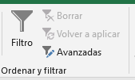
Desarrolle el ejercicio desde el punto 1 al punto 3

Total
 |  | 1.- | Con Filtro avanzado muestre los registros del mes de marzo (3) y mayo (5), con Importes entre 500.000 y 900.000. Deje el resultado a partir de la celda L10
Mes | Importe | Rango de criterios
3 | $ 382,258
1 | $ 162,124
5 | $ 676,108
6 | $ 743,156
1 | $ 289,568
5 | $ 293,918
3 | $ 972,956
3 | $ 603,234
5 | $ 542,224
2 | $ 333,835
4 | $ 107,140
3 | $ 261,626
1 | $ 805,153
3 | $ 637,407
6 | $ 729,353
En este ejercicio se debe calcular la suma de los importes por cada uno de los meses. Para realizar esta tarea se debe utilizar la función necesaria obtenida de la categoría de funciones Base de Datos.
2 | $ 246,133
5 | $ 122,867 | 2.- | Calcule el Importe por Mes utilizando Funciones de Bases de Datos
3 | $ 961,331
4 | $ 628,612 | Mes | Mes | Mes | Mes | Mes | Mes
6 | $ 428,361 | 1 | 2 | 3 | 4 | 5 | 6
2 | $ 775,664
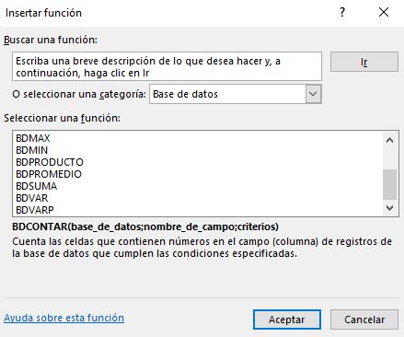
4 | $ 140,519
1 | $ 324,266
3 | $ 737,445 | 3.- | Calcule el Importe por Mes utilizando Tablas Dinámicas
5 | $ 969,497 |  | Deje el informe como objeto en esta hoja a partir de la celda E15 (Aplique formatos de acuerdo a la muestra)
5 | $ 908,257
1 | $ 517,677
1 | $ 848,271
En este ejercicio se debe crear una tabla dinámica con la estructura que se aprecia en la imagen de la derecha. Esta tabla debemos dejarla a partir de la celda E15.
5 | $ 589,815
6 | $ 358,290
4 | $ 117,316
5 | $ 311,867
4 | $ 289,270
2 | $ 420,681
6 | $ 677,892
4 | $ 822,198
5 | $ 846,050 |  |  |  |  |  | Muestra
1 | $ 798,929
5 | $ 260,182
6 | $ 663,846
2 | $ 179,646
4 | $ 228,010
3 | $ 696,642
5 | $ 877,827
1 | $ 949,239
2 | $ 214,555
2 | $ 509,475
6 | $ 982,551
1 | $ 374,716
6 | $ 572,503
3 | $ 999,787
4 | $ 770,981
4 | $ 627,650
2 | $ 589,058
4 | $ 200,119
5 | $ 299,918
4 | $ 842,880
3 | $ 609,582
5 | $ 405,320
2 | $ 517,924
4 | $ 787,748
3 | $ 117,166
6 | $ 356,247
6 | $ 508,249
6 | $ 602,366
3 | $ 927,621

Avanzado 1-2
 | Desarrolle el ejercicio desde el punto 1 al punto 3

1.- | Con manejo de funciones, genere una fórmula que calcule la edad de los siguientes registros de la tabla

Utilizando funciones, debe calcular la edad de las personas cuya fecha de nacimiento aparece en la columna C.
 |  | Fecha de Nacimiento | Edad
 | Hugo | 12/04/1982
 | Paco | 01/03/1962
 | Luis | 14/07/1978

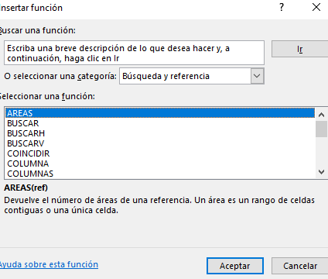
2.- | Valide la celda C15 de tal forma que muestre en una lista las Sucursales
 | Con Funciones de búsqueda mostrar, de acuerdo a la Sucursal seleccionada, los datos solicitados de Ubicación - Empleados - Año Apertura
Esta celda debe ser validada utilizando la herramienta validación de datos, para que se puedan seleccionar las distintas Sucursales.
 | Sucursal

Acá debe utilizar funciones de búsqueda y referencia para obtener los datos correspondientes a la Sucursal seleccionada en C15.
 | Ubicación
 | Empleados
 | Año Apertura

 | Sucursal | Sucursal 1 | Sucursal 2 | Sucursal 3 | Sucursal 4
 | Ubicación | Santiago | Arica | Viña del Mar | Concepción
 | Empleados | 50 | 30 | 25 | 10
 | Año Apertura | 1995 | 2000 | 2010 | 2012

3.- | Entregue el promedio Importe por Mes

 | Mes | Importe
 | 3 | $ 382,258
 | 1 | $ 162,124
 | 5 | $ 676,108
 | 6 | $ 743,156
 | 1 | $ 289,568
 | 5 | $ 293,918
 | 3 | $ 972,956
 | 3 | $ 603,234
 | 5 | $ 542,224
 | 2 | $ 333,835
 | 4 | $ 107,140
 | 3 | $ 261,626
 | 1 | $ 805,153
 | 3 | $ 637,407
 | 6 | $ 729,353
 | 2 | $ 246,133
 | 5 | $ 122,867
 | 3 | $ 961,331
 | 4 | $ 628,612
 | 6 | $ 428,361
 | 2 | $ 775,664
 | 4 | $ 140,519
 | 1 | $ 324,266
 | 3 | $ 737,445
 | 5 | $ 969,497
 | 5 | $ 908,257
 | 1 | $ 517,677
 | 1 | $ 848,271
 | 5 | $ 589,815
 | 6 | $ 358,290
 | 4 | $ 117,316
 | 5 | $ 311,867
 | 4 | $ 289,270
 | 2 | $ 420,681
 | 6 | $ 677,892
 | 4 | $ 822,198
 | 5 | $ 846,050
 | 1 | $ 798,929
 | 5 | $ 260,182
 | 6 | $ 663,846
 | 2 | $ 179,646
 | 4 | $ 228,010
 | 3 | $ 696,642
 | 5 | $ 877,827
 | 1 | $ 949,239
 | 2 | $ 214,555
 | 2 | $ 509,475
 | 6 | $ 982,551
 | 1 | $ 374,716
 | 6 | $ 572,503
 | 3 | $ 999,787
 | 4 | $ 770,981
 | 4 | $ 627,650
 | 2 | $ 589,058
 | 4 | $ 200,119
 | 5 | $ 299,918
 | 4 | $ 842,880
 | 3 | $ 609,582
 | 5 | $ 405,320
 | 2 | $ 517,924
 | 4 | $ 787,748
 | 3 | $ 117,166
 | 6 | $ 356,247
 | 6 | $ 508,249
 | 6 | $ 602,366
 | 3 | $ 927,621

